画面部品情報（年月週管理登録画面（NentsukiShuKan
Java課題(2023下期） |  |  | 画面ID | 画面名 |  |  |  | 作成日 | 作成者 | 更新日 | 更新者
 |  |  | NentsukiShuKanriToroku | 年月週管理登録画面 |  |  |  | 2023-09-24 | DF福田 | 2024-01-26 | DF福田

 | 1.【画面イメージ】

 | （登録時） |  |  |  |  | （更新時）
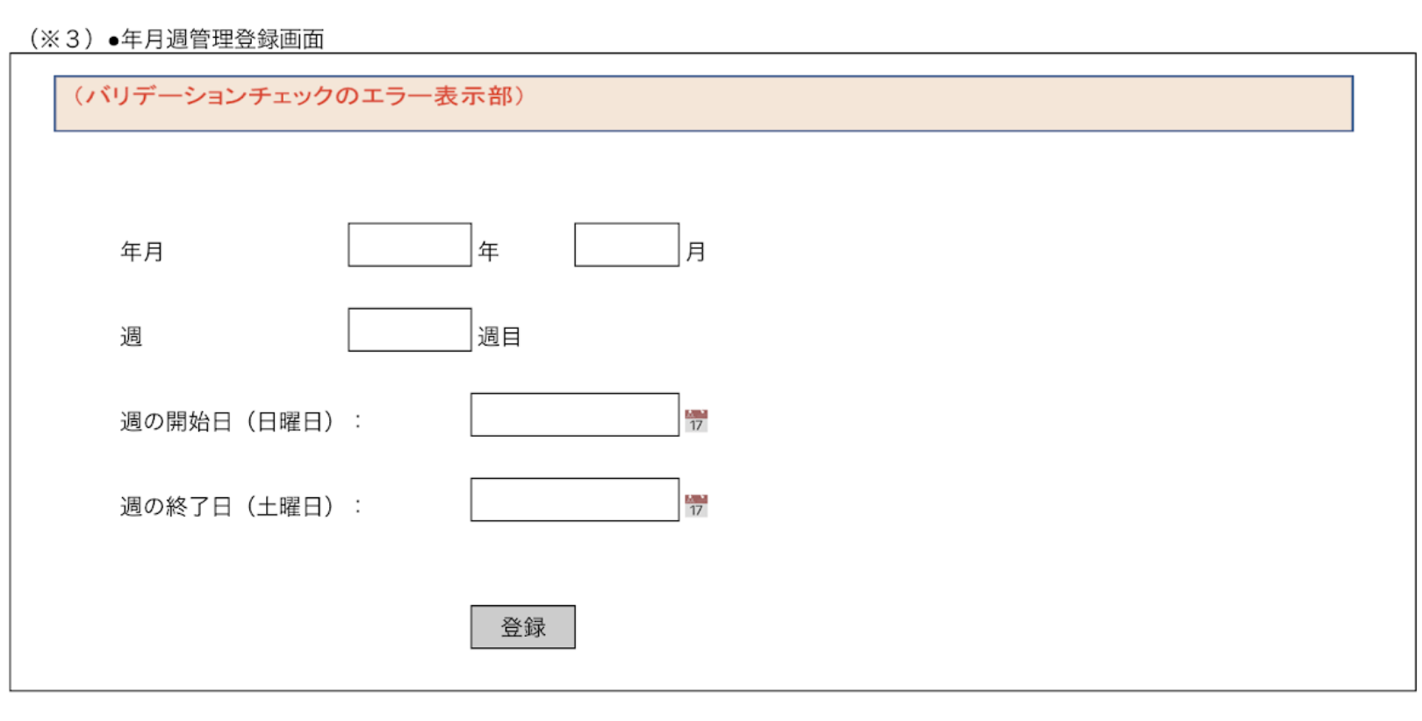
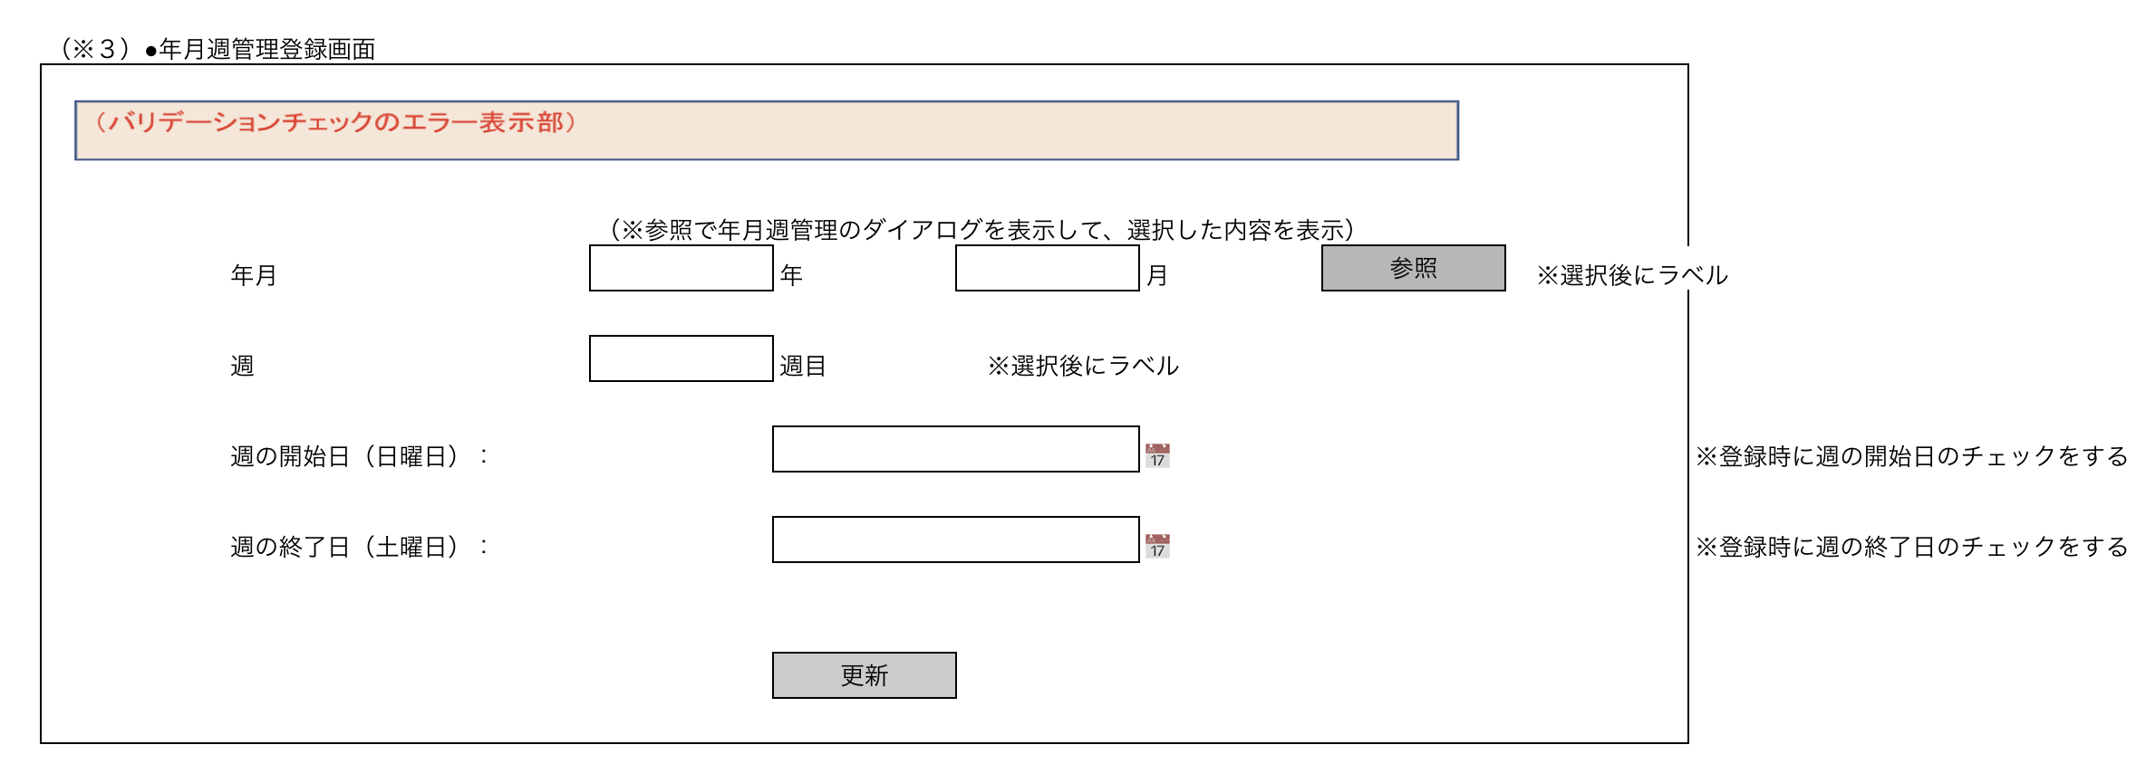

 | 2.【機能概要】
 | ・年月週情報を登録・更新する画面。（整合性が取れないと登録はNG) ・更新モード時は、参照ボタンで、画面「年月週管理ダイアログ」より参照し、内容を画面へ設定し、定義が変更がある場合は修正する。 （登録時、更新時ともに整合性が取れないとNG)

 | 3.【前の画面より受け取ったパラメータ】
 | パラメータ名 | データ型 | 桁数
 | モード | 文字列 | 1桁 (前画面がメニューの場合、「1」（新規登録モード）、 それ以外の場合は、「2」（更新モード）)
 | 年月 | 数値 | ６桁
 | 週 | 数値 | １桁

 | 3.【イベント情報】
 | イベント名 | 処理概要
 | 初期表示時 | 新規登録時、更新時ともに、画面を全て空白で設定し、前から渡されたモードによって、ボタンの制御などを切り分ける。 モード＝１の場合、登録モードで表示する。各入力フォームは空白設定。 モード＝２の場合、年月と週をキーとして、年月週管理参照検索を行い、検索結果を画面へ設定する。
 | 参照ボタンクリック時 | 画面「年月週管理ダイアログ」を開く。
 | 登録ボタンクリック時 | クリック時に、画面の内容をテーブル「年月週管理マスタ」へ新規登録処理を行う。登録後はメインメニューへ遷移する。
 | 更新ボタンクリック時 | クリック時に、画面の内容をテーブル「年月週管理マスタ」へ更新処理を行う。更新後はメインメニューへ遷移する。

 | 4.【フォーム情報】 |  |  |  | 5.【DB情報】
 | （バリデーションチェックのエラー表示部） |  |  |  | （バリデーションチェックのエラー表示部）
 | 項目名 | 部品 | 備考 |  | 取得元テーブル | 取得列 | データ型 | 桁数 | 備考
 | バリデーションチェックエラー結果 | lable | エラーが発生した場合に、表示させる領域とする。 （バリデーション、サーバーエラーなど）

 |  |  |  |  | 登録・更新時
 | 項目名 | 部品 | 備考 |  | 取得元テーブル | 取得列 | データ型 | 桁数 | 備考
 | 年月 | text | 登録時の初期表示時は空白を設定 更新時は取得した内容を設定する。 |  | 年月週管理マスタ | 年月 | 数値 | ６桁 | yyyymm形式 | ※年月＋週で登録時に重複が内容にチェックする。
 | 週 | text | 登録時の初期表示時は空白を設定 更新時は取得した内容を設定する。 |  | 年月週管理マスタ | 週 | 数値 | １桁
 | 参照ボタン | ボタン | 更新時のみ表示 画面「年月週管理ダイアログ」を開き、選択した内容を、当画面の各項目へ設定する
 | 週の開始日（日曜日） | text | 初期表示時は空白を設定する。 更新時は取得した内容を設定する。 ※yyyy/mm/dd形式で入力または、カレンダーアイコンで選された内容を設定する。 |  | 年月週管理マスタ | 週の開始日（日曜日） | datetime |  | yyyy-mm-dd形式
 | カレンダーアイコン | DateTimePicker | カレンダーのモーダルを表示する 選択時に、選択した内容を「週の開始日（日曜日）」へ設定する。
 | 週の終了日（土曜日） | text | 初期表示時は空白を設定する。 更新時は取得した内容を設定する。 ※yyyy/mm/dd形式で入力または、カレンダーアイコンで選された内容を設定する。 |  | 年月週管理マスタ | 週の終了日（土曜日） | datetime |  | yyyy-mm-dd形式
 | カレンダーアイコン | DateTimePicker | カレンダーのモーダルを表示する 選択時に、選択した内容を「週の終了日（土曜日）」へ設定する。
 | 登録ボタン | ボタン | 新規登録時のみ表示： メインメニューからの遷移または、当画面の更新モード画面からの遷移時のみ表示。 クリック時に、画面の内容をテーブル「年月週管理マスタ」へ新規登録処理を行う。
 | 更新ボタン | ボタン | 更新時のみ表示： 当画面の新規登録モード画面からの遷移時のみ表示。 クリック時に、画面の内容をテーブル「年月週管理マスタ」へ更新処理を行う。

ビジネスルール
Java課題(2023下期） |  |  | 画面ID | 画面名 | 作成日 | 作成者 | 更新日 | 更新者
 |  |  | NentsukiShuKanriToroku | 年月週管理登録画面 | 2023-09-24 | DF福田 | 2024-01-26 | DF福田

 | 1. 処理一覧
 | No | イベント名 | 処理概要
 | 1 | 初期表示時 | 新規登録時、更新時ともに、画面を全て空白で設定し、前から渡されたモードによって、ボタンの制御などを切り分ける。 モード＝１の場合、登録モードで表示する。各入力フォームは空白設定。 モード＝２の場合、年月と週をキーとして、年月週管理参照検索を行い、検索結果を画面へ設定する。
 | 2 | 更新リンクボタンクリック時 | 当画面の更新モードに切り替える。
 | 3 | 新規作成リンクボタンクリック時 | 当画面の新規登録モードに切り替える。
 | 4 | 参照ボタンクリック時 | 画面「年月週管理ダイアログ」を開く。
 | 5 | 登録ボタンクリック時 | クリック時に、画面の内容をテーブル「年月週管理マスタ」へ新規登録処理を行う。
 | 6 | 更新ボタンクリック時 | クリック時に、画面の内容をテーブル「年月週管理マスタ」へ更新処理を行う。

 | 2. 処理詳細

 | 2.1 初期表示時
 | 2-1-1. 画面の全項目を初期化させた状態で表示する。

 | 2-1-2. パラメータ.モード = 1（新規登録モード）の場合、以下の設定を行う。
 |  | ・「登録」ボタンを表示する。

 | 2-1-3. パラメータ.モード = 2（更新モード）の場合、以下の設定を行う。
 |  | ・API「年月週管理参照検索BFF」を呼び出す（API情報は別ブック_API一覧を参照)
 |  | （キー：パラメータ.年月、パラメータ.週）
 |  | → 上記の結果を画面へ設定する。
 |  | ・「参照」ボタンを表示する。
 |  | ・「更新」ボタンを表示する。

 | 2-2.更新リンクボタンクリック時

 | 2-2-1. mode = 2（更新モード）を渡して、当画面を再表示させる。

 | 2-3.新規作成リンクボタンクリック時

 | 2-3-1. mode = 1（新規登録モード）を渡して、当画面を再表示させる。

 | 2-4.参照ボタンクリック時

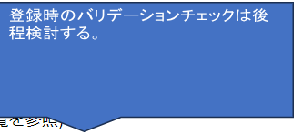
 | 2-4-1. 画面「年月週管理ダイアログ」を開く。

 | 2-5.登録ボタンクリック時

 | 2-5-1. API「年月週管理登録・更新BFF」を呼び出す（API情報は別ブック_API一覧を参照)
 | ⇒ パラメータは、画面上の項目を全て設定する。
 |  | 【年月週管理マスタDTO】
 |  | 年月 | ⇒ 画面.年 + 画面.月（YYYYMM形式）
 |  | 週 | ⇒ 画面.週
 |  | 週の開始日（日曜日） | ⇒ 画面.週の開始日（日曜日）
 |  | 週の終了日（土曜日） | ⇒ 画面.週の終了日（土曜日）
 |  | 登録日付 | ⇒ システム日付
 |  | 更新日 | ⇒ システム日付

 | 2-5-2. 【2-5-1】において、年月週管理マスタDTOの内容が設定されている場合、正しく登録されたと見なし、画面「メインメニュー」へ遷移する。

 | 2-5-3. 【2-5-1】において、年月週管理マスタDTOの内容が設定されていない場合、登録が不正だったため、当画面でエラーを表示させる。

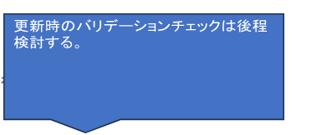
 | 2-6.更新ボタンクリック時

 | 2-6-1. API「年月週管理登録・更新BFF」を呼び出す（API情報は別ブック_API一覧を参照)
 | ⇒ パラメータは、以下の内容で設定する。
 |  | 【年月週管理マスタDTO】
 |  | 年月 | ⇒ 画面.年 + 画面.月（YYYYMM形式）
 |  | 週 | ⇒ 画面.週
 |  | 週の開始日（日曜日） | ⇒ 画面.週の開始日（日曜日）
 |  | 週の終了日（土曜日） | ⇒ 画面.週の終了日（土曜日）
 |  | 登録日付 | ⇒ システム日付
 |  | 更新日 | ⇒ システム日付

 | 2-6-2. 【2-6-1】において、年月週管理マスタDTOの内容が設定されている場合、正しく更新されたと見なし、画面「メインメニュー」へ遷移する。

 | 2-6-3. 【2-6-1】において、年月週管理マスタDTOの内容が設定されていない場合、更新が不正だったため、当画面でエラーを表示させる。

